Accueil
Démarche diagnostique partagée du développement
de la fonction ressources en épilepsie

1° ETAPE : REFLEXION SUR VOS COMPETENCES PREALABLES


Estimation du niveau d'expertise sur un référentiel organisé en 6 domaines déclinés en compétences ( un travail à réaliser en équipe)
Quel est le niveau d'expertise de l'établissement / service spécialisé en épilepsie ?

Prise de connaissance du score et graphique de positionnement : observation des seuils de compétences pour développer la fonction ressource et identification des axes d'amélioration
Comment l'établissement / le service se positionne sur des domaines de compétences par rapport à une cible théorique ?

RECHERCHE ACTION
NEXTHEP
Nouvelle expertise territoriale handicap et épilepsie

2° ETAPE : REFLEXION SUR LE DEPLOIEMENT DE LA FONCTION RESSOURCE AU SEIN DE VOTRE ESMS

Cotation de 10 questions clés - présentation graphique : appui à la stratégie et à l'identification de conditions favorables à la fonction ressources
Quelles conditions et quel potentiel de développement ou de consolidation de la fonction ressource ?

Fiche de présentation du projet 🔗
https://www.fahres.fr

Positionnement sur une ou plusieurs prestations de la fonction ressources
Quelles prestations investissez-vous ou souhaiteriez-vous investir ?

Cet outil est un support d'appui et de réflexion des établissements et services spécialisés souhaitant s'investir sur la fonction ressources.
Il s'appuie sur une démarche diagnostique interne concertée et partagée.
Il vise à soutenir le développement de la fonction ressources en questionnant le niveau stratégique et le niveau opérationnel.
Il est construit en plusieurs étapes progressives :
- un état des lieux des compétences spécialisées en épilepsie, préalable à la fonction ressources (le transfert d'expertise nécessite de qualifier et évaluer cette expertise) ;
- des questions clés sur les conditions de son développement ;
- les compétences et outils de la fonction ressources ;
- le positionnement sur les prestations de la fonction ressources.
Il propose une mesure des écarts entre un positionnement idéal théorique et le positionnement de l'établissement et du service.
Cette mesure vise à aider l'établissement à d'identifier des axes d'amélioration, éclairer sa décision en termes d'investissement nécessaire pour exercer la fonction ressource et formaliser un projet.
Il est conçu pour être utilisé en plusieurs temps, en équipe de direction et de cadres.
3° ETAPE : REFLEXION SUR LES COMPETENCES A DEVELOPPER AU SEIN DE VOTRE ESMS
Quels sont les compétences, supports existants sur lesquels appuyer la fonction ressources ?
Identification des compétences, supports existants relatifs à la fonction ressources

Positionnement de l'ES sur chaque prestation choisie par rapport aux compétences estimées nécessaires
Quels sont les écarts entre l'existant et les compétences et supports nécessaire à la FR sur chaque prestation ?

4° ETAPE : VOTRE PLAN D'ACTION
Défiintion d'un plan d'action : compétences ES ; stratégie FR (investissement, organisation, ...)
compétences FR
Quelles sont les actions à entreprendre pour garantir l'expertise et quelle stratégie pour développer la fonction ressources ?

En cas de besoin, vous pouvez adresser un mail à :
agnes.kabantchenko@ipsofacto-co.fr
charlene.bedel@fahres.fr
i

2) Positionnement
II. Positionnement relatif de l'établissement ou service spécialisé / référentiel de compétences

Ce positionnement vous permet de déterminer des axes sur lesquels travailler en perspective du développement de la fonction ressources. La cible théorique pour chaque domaine, pour assurer le développement de la fonction ressources est estimée à 75%.

Ces scores permettent de positionner l'établissement / le service par rapport à la cible théorique de compétences en épilepsie sur chaque domaine.
Ils sont indicatifs d'actions à mettre en œuvre dans un processus d'amélioration continue en interne et dans l'objectif de fonction ressource.
A partir de l'estimation de vos compétences, votre positionnement est le suivant :
Domain e | Etablissement
Domaines | Score ES | Score cible
1. Montée en compétences et actualisation de la connaissance | 68% | 75%
2 : Observations des manifestations épileptiques au quotidien et sécurisation | 78% | 75%
3 : Démarche et outillage en équipe pluridisciplinaire | 83% | 75%
4 : Approche globale et multidimensionnelle des projets individualisés | 78% | 75%
5 : Dynamique de l'établissement | 70% | 75%
Positionnement de l'établissement / référentiel de compétences cibles d'un ES

3) Questions clé
III. Stratégie de développement et management de la fonction ressources
La fonction ressources déclinée en prestation nécessite une réflexion interne sur les plans stratégiques, organisationnels et fonctionnels. Nous vous proposons ce canevas de réflexion à partir de 10 questions clés dans l'investissement de la fonction ressources, une synthèse et un positionnement sur les prestations de la fonction ressources. |  |  |  | Echelle permettant de vous positionner pour chaque grande question clé :
Questionnements | Pour chaque question-clé, notez votre position sur une échelle de 0 (Vous ne répondez pas du tout à ce questionnement) à 6 (Vous répondez totalement à ce questionnement) :

1) Le développement de la fonction ressources répond-il à un besoin du territoire (liens RAPT, situation de rupture, …) ? | 6
Pour vous aider à répondre à cette question, vous êtes-vous questionné sur les points suivants :
Avez-vous des sollicitations directs de familles, d'établissements en difficultés ? Connaissez-vous le nombre de situations critiques avec épilepsie ? Etes-vous sollicité par la MDPH ? Les écoles ? Avez-vous interrogé les ESMS de votre territoire ?
2) Le développement de la fonction ressources est-il intégré dans la stratégie de l'ARS ? | 6
Pour vous aider à répondre à cette question, vous êtes-vous questionné sur les points suivants :
L'ARS a-t-elle fait part d'une action en ce sens (PRS, appel à projet, stratégie handicaps rares …) ? Est-il possible de négocier ce développement dans le CPOM ?
3) La fonction ressources figure t-elle dans la stratégie de développement de l'établissement ou du service ? | 6
Pour vous aider à répondre à cette question, vous êtes-vous questionné sur les points suivants :
Est-elle un axe du projet d'établissement ou de service ? Répond-elle a un besoin de transformation de places (ex : baisse d'activité) ? Répond-elle à une stratégie plus globale de l'organisme gestionnaire ? Le CPOM comprend-il le développement de la fonction ressources ? Est-il financé ? et pourriez-vous obtenir des financements ?
4) L'encadrement est-il mobilisé sur cet axe ? | 6
Pour vous aider à répondre à cette question, vous êtes-vous questionné sur les points suivants :
Les chefs de services, cadres médicaux portent-ils cette stratégie ? Ont-ils informés les équipes ? Un référent "fonction ressources" est-il nommé ? Un groupe projet porte-il cette dynamique ?
5) Avez-vous défini le périmètre d'intervention de la fonction ressources ? | 6
Pour vous aider à répondre à cette question, vous êtes-vous questionné sur les points suivants :
En termes de secteurs : établissements, domicile, secteur ordinaire ? En termes de territoire En termes d'âge En termes de situation de handicap avec épilepsie ?
6) Avez-vous formalisé un projet de développement / la mise en œuvre de la fonction ressources ? | 4
Pour vous aider à répondre à cette question, vous êtes-vous questionné sur les points suivants :
Avez-vous posé un argumentaire ? Avez-vous identifié des actions (prestations) de la fonction ressources en réponse aux besoins du territoire à mettre en œuvre ? Avez-vous mesuré ce qu'il était possible de mettre en place à court et moyens termes ? Avez-vous produit un budget (investissement/fonctionnement ?)
7) Avez-vous identifié les moyens en termes d'investissement, de fonctionnement sur les prestations que vous souhaitez porter ? | 4
Pour vous aider à répondre à cette question, vous êtes-vous questionné sur les points suivants :
Par exemple, moyens RH, logistique, formation, équipement en visioconférence outils distanciels ? Du temps de professionnels peut-il être mobilisé sur les outils, les supports nécessaires à l'exercice de la fonction ressources ? Des temps de fonctions supports (documentation, ingénierie, communication, secrétariat) peuvent-ils être mobilisés sur la fonction ressources ?
8) Une équipe de professionnels est-elle en capacité de mettre en œuvre une ou plusieurs prestations de la fonction ressources ? | 6
Pour vous aider à répondre à cette question, vous êtes-vous questionné sur les points suivants :
Est-elle une équipe dédiée uniquement sur la FR ? Est-elle une équipe de professionnels à temps partagés entre métier initial et FR ? Avez-vous défini comment s'opère le remplacement, si besoin, des professionnels mobilisés sur la fonction ressources ?
9) Avez-vous un plan de formation et de montée en compétences liés à l'exercice de la fonction ressources ? | 6
Formation de formateur, formation à la résolution de problème, médiation, écoute active, vidéo, jeux de rôles, ...
10) Avez-vous défini une stratégie de communication autour de votre offre Fonction ressources ? | 4
Dépliant, site internet, moyens de contact, présentations lors de réunions …

Potentiel Fonction ressource

 |  | 1) Développement de la FR en réponse à un besoin du territoire | 100%
 |  | 2) Intégration du développement de la FR dans la stratégie ARS | 100%
 |  | 3) Lien avec la stratégie de l'établissement / du service | 100%
 |  | 4) Mobilisation de l'encadrement sur cet axe | 100%
 |  | 5) Définition du périmètre d'intervention | 100%
 |  | 6) Formalisation du projet / mise en œuvre de la FR | 67%
 |  | 7) Identification des moyens : investissement, fonctionnement | 67%
 |  | 8) Equipe en capacité de mettre en œuvre une ou des prestations de la FR | 100%
 |  | 9) Plan de formation/ montée en compétences liés à la FR | 100%
 |  | 10) Définition d'une stratégie de communication autour de la FR | 67%

7) Plan daction
VII. Plan d'action

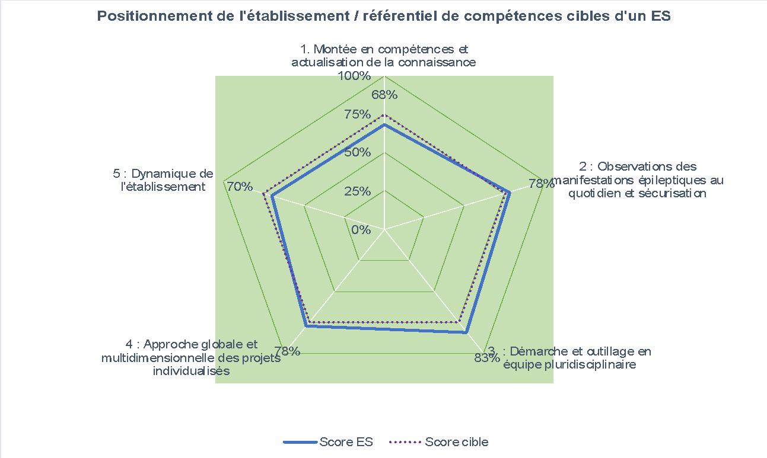
1) Au global, êtes vous surpris par rapport à ces résultats ?
2) Afin de développer ou consolider le développement de la fonction ressources, quel est votre plan d'action ?
 |  | Rappel
1. Compétences d'un établissement spécialisé
Points d'appui | Axes d'amélioration
 | Développer et organiser la ressources documentaire et la rendre accessible à l'ensemble des professionnels. Développer et formaliser les partenariats.
Moyens/ actions à mettre en œuvre

2. Stratégie de l'établissement ou du service / FR |  | Rappel
Points d'appui | Axes d'amélioration
 | Développer la communication externe du pôle ressources épilepsie sévère.
Moyens/ actions à mettre en œuvre

3. Mise en œuvre des supports et compétences / Prestations de la fonction ressources choisies
Points d'appui | Axes d'amélioration | Développement de la fonction ressources en réponse à un besoin du territoire
 | Développer la formation des professionnels sur les techniques d'animation et sur les comprtements problèmes. | Intégration du développement de la fonction ressources dans la stratégie de l'ARS
Moyens/ actions à mettre en œuvre |  | Mobilisation de l'encadrement sur cet axe
 |  | Définition du périmètre d'intervention
 |  | Formalisation du projet de développement / la mise en œuvre de la fonction ressources
Autres : |  | Identification des moyens en termes d'investissement, de fonctionnement sur les prestations souhaitées

 |  | Equipe de professionnels en capacité de mettre en œuvre une ou plusieurs prestations de la fonction ressources | #REF!
Financement / investissement |  | Plan de formation et de montée en compétences liés à l'exercice de la fonction ressources ? | #REF!
 |  | Définition d'une stratégie de communication autour de l'offre Fonction ressources | #REF!

